Hoja1
Producto | Precio | Unidades Vendidas | Ingresos | Comisión | % Comisión | Objetivo Comisión | Buscar Objetivo es una herramienta financiera de Excel que nos permite saber cuántas unidades exactas se precisa tener, de una variable, para llegar al objetivo numerico de otra; generalmente ambas variables son de tipo comercial y/o financieras. Todo este proceso de busqueda se hace de forma automatizada sin necesidad de probar numeros manualmente ni a base de prueba y error; es decir, la herramienta hace todo el trabajo por nosotros, en automatico, sin tener necesidad de testear numero a numero la primera variable para llegar al objetivo de la segunda. Sepa que, necesariamente, ambas variables deben guardar alguna relación (también entre celdas) para que una variable pueda afectar sobre otra.
AZL-0119 | $40.00 | 156.25 | $6,250.00 | $500.00 | 8% | $500.00

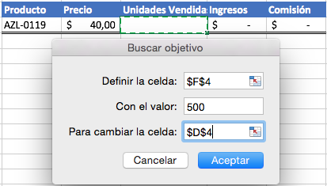

 |  |  |  |  |  |  | El recurso Buscar Objetivo se encuentra en la pestaña Datos, posteriormente hace click en Análisis Y si para finalmente navegar a la casilla Buscar Objetivo. Tal que así:

 |  |  |  |  |  |  |  | Estando ahí, verá lo sgte:

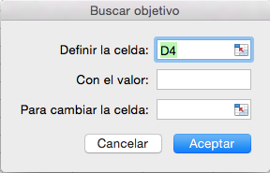

 |  |  |  |  |  |  | La herramienta es bastante intuitiva- Primero se le pide que indique (o pase) la celda que contiene, o contendrá, su objetivo numérico; luego, que indique cuál sería exactamente el objetivo numérico que desea ver para dicha celda y, finalmente, se le pide que pase la celda relacionada a su celda objetivo; es decir, la celda independiente que afectará a la celda objetivo,a esta celda independiente se le pasará el valor de las unidades precisas y exactas para lograr el objetivo numérico en la otra (en la primera celda pasada, su celda objetivo).

 |  |  |  |  |  |  | En contexto, queremos saber cuantas unidades exactas necesitaremos vender para llegar a una comision de $500; es decir, su variable independiente sería Unidades vendidas, la cual afectará su celda objetivo que corresponde a la variable Comisión. Revise la solución.

